Instructivo
Bienvenido, a continuación encontrará las instrucciones para diligenciar el formulario que se encuentra en la hoja "Formulario estudiantes"
Tenga en cuenta que, en este archivo puede registrar la cantidad de cursos que desee, pertenecientes al mismo grado, ejemplo; grado 9, cursos 901,902,903,904, etc. Si desea registrar la participación de otro grado deberá llenar nuevamente el formulario web y adjuntar el archivo con los estudiantes de dicho grado

1. Diligencie el o los cursos que desea registrar, para cada curso encontrará un espacio especifico, como los mostrados en la imagen
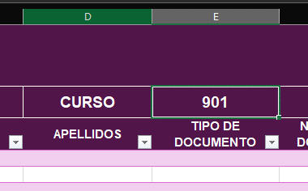
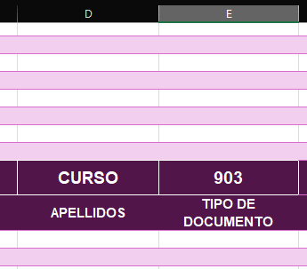

 | CELDA: E2 | CELDA: E55

2. Escoja de la lista desplegable la localidad a la cual pertenece la IED y después seleccione el nombre de la IED

3. Diligencie los datos básicos de los estudiantes, nombres, apellidos, tipo de documento (lista desplegable), numero de documento, grado (desplegable), edad, correo institucional (si posee); correo personal (si posee), numero de celular (si posee), sexo (lista desplegable), Genero (lista desplegable). (En los datos de correo y numero de teléfono, puede usar los del docente a cargo).

4. Para los datos de etnia y condición de discapacidad puede diligenciar únicamente para los casos en los que aplique, los espacios en blanco serán entendidos como que no aplica ninguna

